Январь 2025
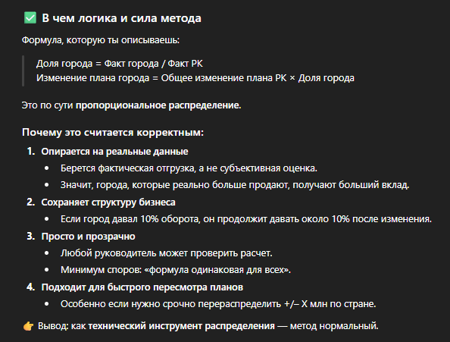
Результаты ОТГРУЗКИ |  |  |  |  | Процент | Сумма увеличения | Сумма Надбаки | План если увеличение | План если уменьшение
№ п/п | Представительство | план, тг. | факт, тг. | Выполнение плана, %
1 | Актау | 10,147,059 | 9,284,996 | 91.50% | 3.98% | 808054 | 32,140 | 10,179,199 | 10,114,919
2 | Актобе | 17,104,221 | 15,477,030 | 90.49% | 6.63% | 808054 | 53,574 | 17,157,795 | 17,050,647
3 | Алматы | 55,806,550 | 45,914,143 | 82.27% | 19.67% | 808054 | 158,933 | 55,965,483 | 55,647,617
4 | Астана | 35,381,524 | 29,073,022 | 82.17% | 12.45% | 808054 | 100,637 | 35,482,161 | 35,280,887
5 | Атырау | 4,920,357 | 2,862,323 | 58.17% | 1.23% | 808054 | 9,908 | 4,930,265 | 4,910,449
6 | Караганда | 13,120,775 | 11,914,171 | 90.80% | 5.10% | 808054 | 41,241 | 13,162,016 | 13,079,534
7 | Кокшетау | 5,578,242 | 6,435,279 | 115.36% | 2.76% | 808054 | 22,276 | 5,600,518 | 5,555,966
8 | Костанай | 17,801,026 | 16,804,050 | 94.40% | 7.20% | 808054 | 58,168 | 17,859,194 | 17,742,858
9 | Павлодар | 12,102,999 | 10,994,930 | 90.84% | 4.71% | 808054 | 38,059 | 12,141,058 | 12,064,940
10 | Петропавловск | 10,956,072 | 12,424,247 | 113.40% | 5.32% | 808054 | 43,007 | 10,999,079 | 10,913,065
11 | Семей | 10,754,949 | 10,870,053 | 101.07% | 4.66% | 808054 | 37,627 | 10,792,576 | 10,717,322
12 | Тараз | 9,854,953 | 5,571,420 | 56.53% | 2.39% | 808054 | 19,286 | 9,874,239 | 9,835,667
13 | Уральск | 10,180,173 | 10,496,222 | 103.10% | 4.50% | 808054 | 36,333 | 10,216,506 | 10,143,840
14 | Усть-Каменогорск | 8,786,804 | 3,709,143 | 42.21% | 1.59% | 808054 | 12,839 | 8,799,643 | 8,773,965
15 | Шымкент | 39,195,906 | 41,607,841 | 106.15% | 17.82% | 808054 | 144,026 | 39,339,932 | 39,051,880
 | РК | 261,691,610 | 233,438,870 | 90.00% |  |  |  | 262,499,664 | 260,883,556

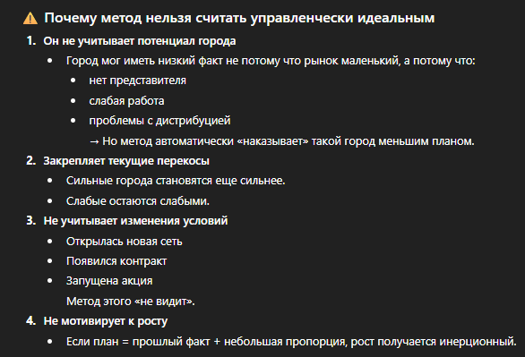
Результаты ВОЗВРАТА ДЕНЕГ |  |  |  |  | Процент | Сумма увеличения | Сумма Надбаки | План если увеличение | План если уменьшение
№ п/п | Представительство | план, тг. | факт, тг. | Возврат денег, %
1 | Актау | 11,321,121 | 10,297,560 | 90.96% | 4.82% | 2012260 | 97,066 | 11,418,187 | 11,224,055
2 | Актобе | 16,159,021 | 12,931,028 | 80.02% | 6.06% | 2012260 | 121,890 | 16,280,911 | 16,037,131
3 | Алматы | 61,488,585 | 47,592,279 | 77.40% | 22.29% | 2012260 | 448,611 | 61,937,196 | 61,039,974
4 | Астана | 39,805,254 | 29,663,523 | 74.52% | 13.90% | 2012260 | 279,612 | 40,084,866 | 39,525,642
5 | Атырау | 5,225,445 | 3,154,890 | 60.38% | 1.48% | 2012260 | 29,738 | 5,255,183 | 5,195,707
6 | Караганда | 15,452,554 | 11,501,947 | 74.43% | 5.39% | 2012260 | 108,419 | 15,560,973 | 15,344,135
7 | Кокшетау | 5,300,254 | 5,385,302 | 101.60% | 2.52% | 2012260 | 50,763 | 5,351,017 | 5,249,491
8 | Костанай | 19,485,545 | 15,982,383 | 82.02% | 7.49% | 2012260 | 150,652 | 19,636,197 | 19,334,893
9 | Павлодар | 13,350,545 | 10,966,410 | 82.14% | 5.14% | 2012260 | 103,371 | 13,453,916 | 13,247,174
10 | Петропавловск | 11,256,545 | 11,259,529 | 100.03% | 5.27% | 2012260 | 106,134 | 11,362,679 | 11,150,411
11 | Семей | 12,210,025 | 9,187,050 | 75.24% | 4.30% | 2012260 | 86,598 | 12,296,623 | 12,123,427
12 | Тараз | 11,565,450 | 5,875,255 | 50.80% | 2.75% | 2012260 | 55,381 | 11,620,831 | 11,510,069
13 | Уральск | 11,025,545 | 5,323,563 | 48.28% | 2.49% | 2012260 | 50,181 | 11,075,726 | 10,975,364
14 | Усть-Каменогорск | 9,245,584 | 5,054,499 | 54.67% | 2.37% | 2012260 | 47,644 | 9,293,228 | 9,197,940
15 | Шымкент | 42,565,487 | 29,301,455 | 68.84% | 13.73% | 2012260 | 276,199 | 42,841,686 | 42,289,288
 | РК | 285,456,960 | 213,476,675 | 75.51% |  |  |  | 287,469,220 | 283,444,700

